表紙
第３３回 アイデア対決・全国高等専門学校 ロボットコンテスト２０２０

◆アイデアシートは
「エクセルファイル」と「ＰＤＦファイル」の２つ
をお送りください。
◆薄緑色の欄は全て記入してください。記入すると薄緑色が白くなります。

アイデアシート

高専（キャンパス）名 |  |  |  | 秋田高専

チーム(Ａ～Ｄ) |  |  |  | Bチーム

ロボット名 (プロジェクト名) |  |  |  | シューター坊

指導教員
 | 氏名

 | 所属（学科）

 | 電話番号

 | E-mail

チームリーダー
 | 氏名 |  | 高橋颯汰

 | 学科・学年 |  | 電気情報工学科五年

 |  | 9 | 月 | 15 | 日版 / 最終版

(1) チーム情報
（１） チーム情報 （ページ追加不可）

＜チーム構成＞ |  | ※人数はチームごと別々に記入してください！
１年 | ２年 | ３年 | ４年 | ５年 | 合計
1 | 4 | 3 | 3 | 2 | 13

<チームの活動環境と大会でのパフォーマンス場所 >
・活動場所 秋田高専 技術教育支援センター 平日 14：30～17：00 ・パフォーマンス場所 秋田高専体育館

<本番時の回線数&それぞれに登場するロボット台数 >
回線数：2本、台数：1台

＜アピールポイント＞
このロボットのアピールポイントは何と言っても、ロボットの矢を射る精度の高さです。遠いところの的も直射や曲射を駆使して正確に打ち抜きます。 また、この正確な射撃を連続で再現することができます。今年はこのロボットで、歴史的に伝わる出来事や伝説の再現をしていきたいと思います。例えば那須与一が扇の的を射たようにこのロボットも扇の的を撃ち抜きます。 また、2021年はついに東京オリンピックが開催されるのでそれに関連付けて、バルセロナオリンピックの開会式で行われた聖火点火の再現をします。ロボットの巧みな狙撃で視聴者を魅了します!
【アピールポイント】
みなさんが力を入れているアイデアのポイントや、
特に注目してもらいたいことなどを自由に記載してください！
【チームの目標】
大会やロボット製作、ロボコンの活動などを通じての
チームの目標を掲げて下さい。

＜チームの目標＞
チームの目標は自分たちが満足出来るようなロボットを作ることです。 今年ははぴ☆ロボ自慢ということで見ている人たちに楽しんでもらうことが目標です。その為には、自分たちも満足し、楽しむことが大切だと考えています。 加えて、具体的なテーマが決められておらず自分たちで設定する関係上、例年以上に"自分たちとの戦い"になると思います。 今年は初のオンラインでの開催という事やコロナ禍の影響で満足な環境とは言えませんが、妥協せず完成度を高められるよう、全力を尽くします。

（２）ロボットスペック
(2)ロボットスペック表 （1台ずつ記入複数台であっても同じロボットの場合は台数を記入してください）

ロボット１

◆ロボットの説明は「スペック表」・「詳細図」・「機構説明」が１セットです。
◆ 製作するロボットの台数分をすべて記入してください。
役割 | 矢を撃つ
サイズ | 縦 |  | 横 |  |  | 高さ
最大展開 500×500×800mm以下 | 480 | mm | 480 |  | mm | 550 | mm
重 量 5kg以下 | 5 | ㎏
◆【動力・電源種類】・何をどれだけ使用するかを記載
例）駆動系電源：ニッケル水素電池1.2V1900mAh×10本
例）制御系電源：ニッケル水素電池1.2V1900mAh×6本
例）マブチモーター555×5個
◆ 【コントロール】例）無線 ○○社製無線コントローラー
◆ 【無線（名称）】例）Xbee-PRO
◆ 【帯域】例）2.45GHz
◆ 【技適】例）005ＮＹＣＡ0378
移動方法 | 移動しない
動力・電源種類 | ニッケル水素電池 (1.2V 2100mAh *10本)

コントロール方法 | 無線 dualshock2
無線（名称） | Xbee IM920XS |  |  | 帯域 |  | 2.4GHz 920MHz
技適番号 | Xbee:201WW10215062, IM920XS:010-100092
総務省技適検索 | https://www.tele.soumu.go.jp/giteki/SearchServlet?pageID=js01
立面図（イメージ図）

装飾によってマシン名にもある「坊や」要素を追加する

（３）ロボット三面図
（３) ロボット詳細図（三面図） （ページ追加不可）

ロボット１
赤丸：非常停止スイッチ
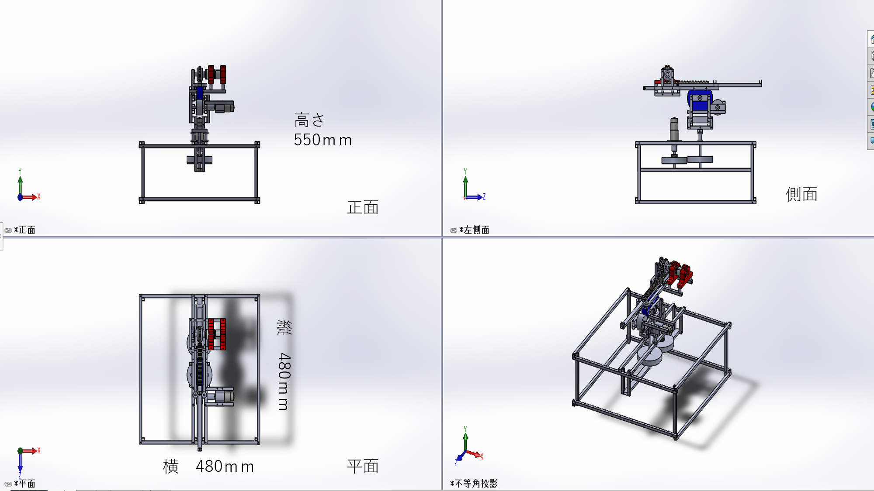

◆ ロボットの特徴や機構を説明するために必要な図面を作成すること。
（正面図、上面図、側面図など）
※ロボットが展開する場合は、展開前・展開後とわかるように記載してください。
◆ 必ず寸法と機構の場所、名前を記載すること。「非常停止スイッチ」を記載すること。
◆ 手書きの場合は、濃く丁寧に書くこと

発射機構

４８０
５５０

４８０

（４）ロボット機構説明
（４) ロボットの機構説明 （ページの追加可能）

発射機構・矢
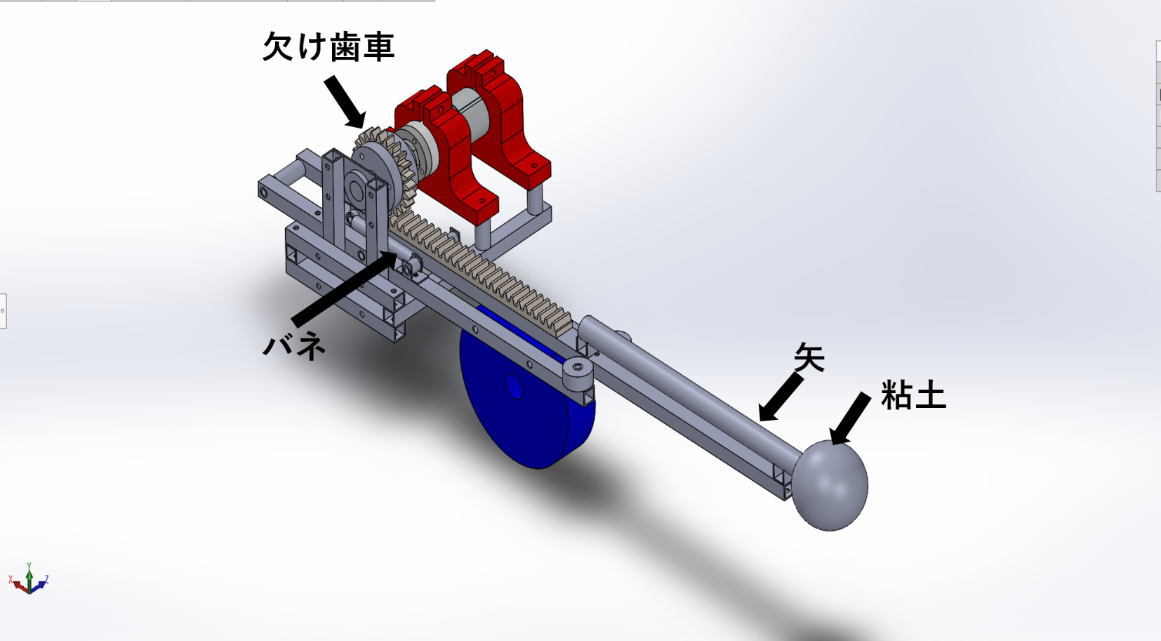 上の図はマシン上部の発射機構部 矢をセットした状態でモータを回し、バネへ力を充填する 欠け歯車によってバネを開放し、その反動で矢を射出する 機構下部の歯車によって上下角の調整を行う さらにその下方にある歯車（図中記載なし）によって左右角の調整を行う 上の図は矢のイメージ図 矢の部分は市販の木製丸棒を使用する 矢の先端に重りとして紙粘土を使用し、安全面にも配慮する

◆ 手書きの場合は、濃く丁寧に書くこと
◆ ロボットと使用する小道具をわかりやすく説明すること。
◆ どのようなフィールドでロボットを実演するか説明すること。

歯車

木の棒（Φ１５）
紙粘土
２５０

（４）ロボット機構説明 (2)
（４) ロボットの機構説明 （ページの追加可能）


マシン
的ゾーン
ブルーシート
７０００
フィールド
１８２０mm×９０００mmのロンリウムの上にフィールドを作成する 図のようにマシン、的ゾーン、ブルーシートを配置する 的ゾーンの中に的を配置する（配置する的は次ページ） なお、フィールドの端から的ゾーンまで７０００mmとしているが、変更する可能性がある ブルーシートはフィールド外に矢が飛び出すのを防ぐ壁として配置する

◆ 手書きの場合は、濃く丁寧に書くこと
◆ ロボットと使用する小道具をわかりやすく説明すること。
◆ どのようなフィールドでロボットを実演するか説明すること。

（４）ロボット機構説明 (3)
（４) ロボットの機構説明 （ページの追加可能）

的
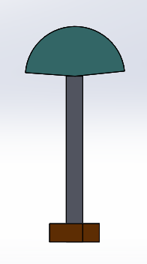 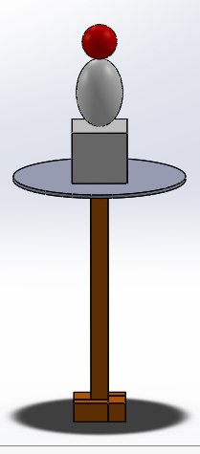 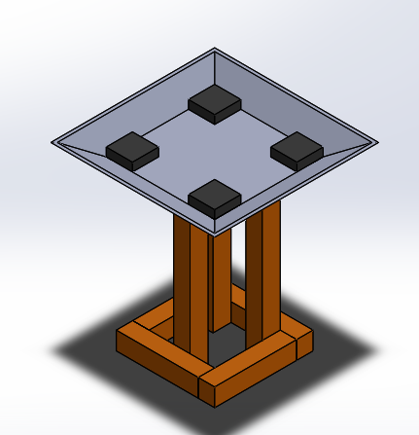 高さ５１０mmの土台を用意し、その上に的を取り付ける 的として、以下の三種類を使用する ・扇子…土台の上に扇子を設置する ・人形とリンゴ…土台の上に人形を設置し、その頭部にリンゴを乗せる ・聖火…土台上部の皿に矢を打ち込み、それに合わせて炎に見立てた風船を膨らませる 「扇子」・「人形とリンゴ」、「聖火」の組み合わせで順番に的を配置する予定 もし時間に余裕があれば「扇子」の的を複数個配置する

◆ 手書きの場合は、濃く丁寧に書くこと
◆ ロボットと使用する小道具をわかりやすく説明すること。
◆ どのようなフィールドでロボットを実演するか説明すること。

扇子
人形とリンゴ

聖火

（５） スケジュール
（５） スケジュール （ページ追加不可）
6月23日（金）…ルールブック発表 7月29日（水）…「アイデアシート」・「事前・安全対策チェックシート」提出締め切り 8月8日（土）…夏休み開始 8月12日(水)〜18日(火)…学校閉鎖期間 8月23日(日)…夏休み終了 8月29日（土）…マシン一次完成 9月8日（火）～14日（月）…前期期末テスト 9月9日（水）…「エントリシート」提出締め切り 9月20日（日）…「アイデアシート（最終版）」・「大会用・安全対策チェックシート」提出締め切り 10月8日（木）…「チーム紹介シート」提出締め切り 10月18日（日）…東北地区大会
◆ アイデア立案から地区大会本番までのロボット製作スケジュールを記入してください。
◆ テスト期間など、ロボット製作に影響のある学内行事スケジュールも反映させてください。
◆ 以下の日程を前提として、スケジュールを作成してください。
◆ 書式は自由ですが１ページにおさめてください。
６月２６日（金）・・・ルールブック発表
７月２９日（水）・・・「アイデアシート」・「事前・安全対策チェックシート」提出締め切り
９月 ９日（水）・・・「エントリーシート」・「アイデアシート（最終版）」提出締め切り
１０月７日（水）以降・・・「チーム紹介シート」・「大会用・安全対策チェックシート」提出締め切り
１０月１８日（日）から・・・地区大会実施

（６）チェック表
（６） チェック表
・ 提出前に必ず下記の項目を指導教員と確認してください。 ・ 確認後、チームリーダーと指導教員の名前を入力し、提出すること。 （チェック欄と名前の記入がないものは再提出となります！）

◆ 「エクセルファイル」と「ＰＤＦファイル」の２つをお送りください。
A４シートへ印刷して、印刷ずれが無いことを確認して下さい。
◆ エクセルファイルはシートごとにわかれている状態でかまいません。
ＰＤＦファイルは、エクセルのシートをすべて選択した状態で「名前を付けて保存」を選び
ＰＤＦファイルに変換してください。
チェック項目 |  |  | チェック欄 （○×で記載）
再度、アイデアシートを見直して、確認してください！ |  |  | チーム リーダー | 指導教員

① ロボットのサイズや重量など、ルールを守っているか？ スペック表で赤い塗りつぶしがないか？ |  |  | ○

② 図は第三者から見て分かりやすく書けているか？ |  |  | ○

③ アイデアやロボットの機構について、一連の流れで分かりやすく 記載できているか？ |  |  | ○

④ ロボットの装飾は既存のキャラクターなど、 著作権を侵害していないか？ |  |  | ○

⑤ 使用する無線は電波法に則っているか？ |  |  | ○

⑥ 非常停止スイッチ（遠隔停止を含む）は、 ルールブックの仕様に則っているか？ |  |  | ○

⑦安全対策チェックシートの記載は忘れていないか？ |  |  | ○

⑧ 作成したスケジュールに無理はないか？ |  |  | ○

⑨感染症予防対策はきちんととれているか |  |  | ○

チェック欄を確認した後に、
氏名を入力してください。
 | チームリーダー
 | 氏名 | 高橋颯汰

 | 指導教員
 | 氏名

